TABELLA PIVOT
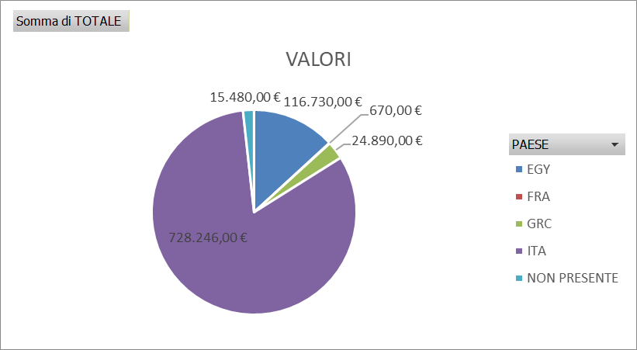
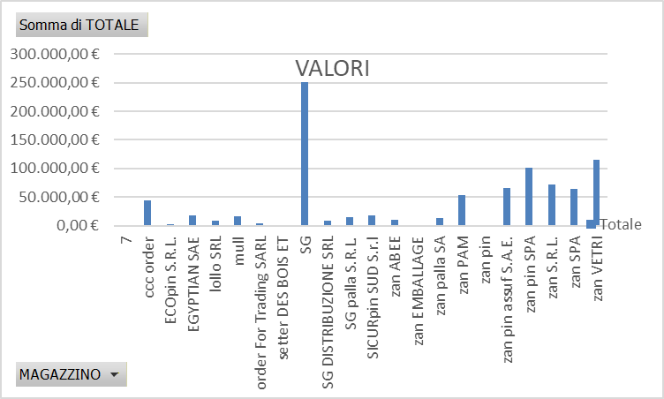
Etichette di riga | Somma di QUANT
7 | 10
ccc order | 1820
ECOpin S.R.L. | 100
EGYPTIAN SAE | 750
lollo SRL | 390
mull | 670
order For Trading SARL | 130
setter DES BOIS ET | 40
SG | 9912
SG DISTRIBUZIONE SRL | 380
SG palla S.R.L. | 580
SICURpin SUD S.r.l | 800
zan ABEE | 400
VOLUMI
zan EMBALLAGE | 50

zan palla SA | 550
zan PAM | 2110
zan pin | 50
zan pin assuf S.A.E. | 2570
zan pin SPA | 4060
zan S.R.L. | 2840
zan SPA | 2600
zan VETRI | 4710
Totale complessivo | 35522

